상품제안서
지니큐 접이식 무선 온열진동 눈 마사지기 | 상품코드: S21500

 |  |  |  |  |  |  | 02-713-8555 | www.synergygift.co.kr
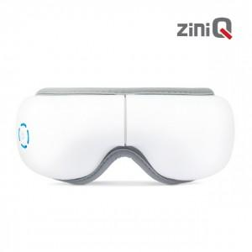

【상세/제작정보】 | 휴대용 180도 접이식 눈 마사지기<br>한국어 음성 지원<br>힐링 음악 지원<br>진동 &amp; 온열로 눈 마사지 가능

【인쇄/포장옵션】 | 레이저 / 포장지포장

【공급단가】 | 수량 | 20~ | 100~ | 300~ | 500~ | 1,000~
*VAT별도 | 단가 | 25,700원 | 23,300원 | 22,300원 | 21,900원 | 21,500원

【상품 URL】 | https://www.synergygift.co.kr:443/src/goods_detail.php?gdno=21500

